09.03
Cuadro 9.3 | EVOLUCIÓN DE LAS EMISIONES DE GEI SEGÚN SECTORES Y TIPOS DE GAS EN ESPAÑA

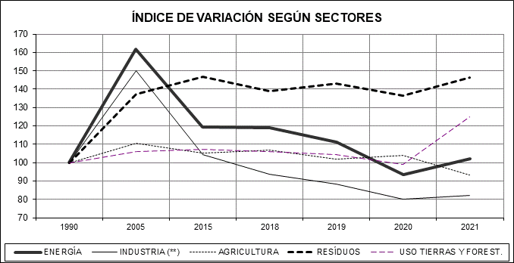

 |  | CUOTA PORCENTUAL (*) DEL TOTAL DE EMISIONES DE GEI
 |  |  | 1990 | 2021
 |  | ENERGÍA | 73.6 | 74.8
 |  | INDUSTRIA (**) | 10.2 | 8.4
 |  | AGRICULTURA | 12.8 | 11.9
 |  | RESÍDUOS | 3.4 | 5.0
 |  | USO TIERRAS Y FOREST. | -12.4 | -15.4

 |  | (*) En CO2 equiv. y referida al total de emisiones brutas
 |  | (**) Se refiere a Procesos Industriales y uso de pruductos

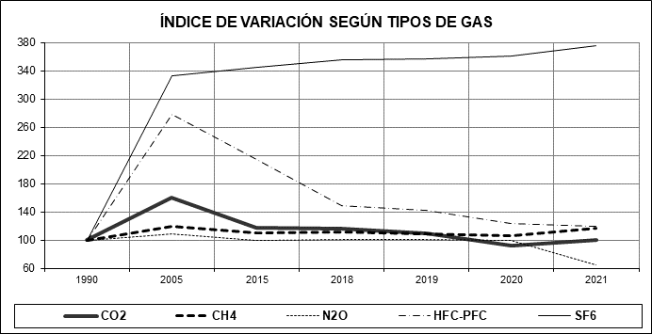
 |  | CUOTA PORCENTUAL (*) DEL TOTAL DE EMISIONES DE GEI
 |  |  | 1990 | 2021
 |  | CO2 | 79.90 | 79.72
 |  | CH4 | 12.31 | 14.36
 |  | N2O | 6.32 | 4.10
 |  | HFC-PFC | 1.45 | 1.74
 |  | SF6 | 0.02 | 0.08

 |  | (*) En CO2 equiv. y referida al total de emisiones brutas

Fuente: Elaboración propia con datos de Inventarios Nacionales de Emisiones de GEI de diversos años (MITERD)

